画面仕様
アカウント名変更

画面仕様

 | 画面名
 | 1. | アカウント名変更

 | 概要
 |  | アカウントのユーザー名を変更します。

 | 画面レイアウト
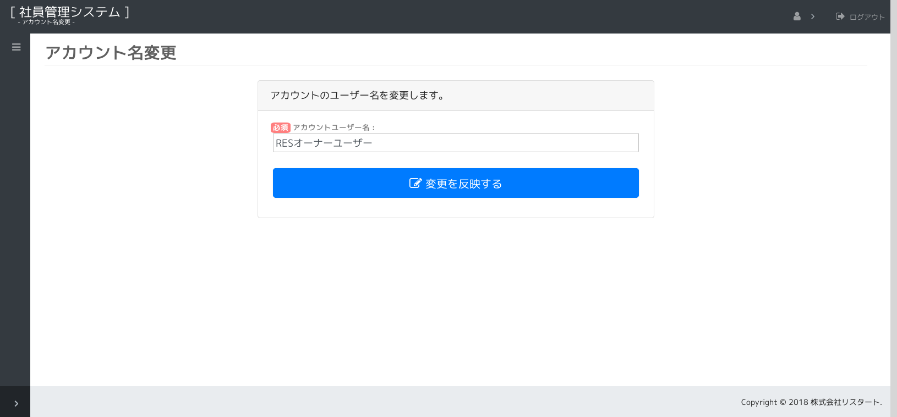

1.

2.

 | 画面項目
 |  | No. | 名称 |  | タイプ | 必須 | 文字種 |  | 文字数 | 初期値 |  | 備考
 |  | 1 | アカウントユーザー名 |  | button | ○ | 全角(半角可) |  | 40 | "" |  | アカウント ユーザー名を表示します。
 |  | 2 | 変更を反映する |  | button |  |  |  |  |  |  | 入力内容をDBに反映します。

 | 画面イベント
 |  | No. | 項目 |  |  | イベント |  | 処理
 |  | 1 |  | 画面 |  | 初期表示 |  | 画面の初期設定を行います。
 |  |  |  |  |  |  |  | - アクション： |  | デフォルト(index), index
 |  |  |  |  |  |  |  | - | ログイン認証・権限チェック(共通仕様)を行います。
 |  |  |  |  |  |  |  | - | 画面使用権限チェック(共通仕様)を行います。
 |  |  |  |  |  |  |  | - | 初期値を設定します。
 |  |  |  |  |  |  |  | - | データを検索し、画面に表示します。
 |  |  |  |  |  |  |  | - |  | (『表示仕様：1.画面データ検索』を参照)

 |  | 2 | 2 | 変更を反映する |  | 押下時 |  | 入力内容をDBに反映します。
 |  |  |  |  |  |  |  | - アクション： |  | check
 |  |  |  |  |  |  |  | - | アカウントユーザーIDチェックを行います。
 |  |  |  |  |  |  |  | - |  | (『表示仕様：2.アカウントユーザーIDチェック』を参照)
 |  |  |  |  |  |  |  | - |  | データが取得できない場合
 |  |  |  |  |  |  |  | - |  |  | エラーメッセージを表示して、処理を終了します。
 |  |  |  |  |  |  |  | - |  |  |  |  |  | [E00003(ユーザーID)]
 |  |  |  |  |  |  |  | - |  | （上記以外は次へ）
 |  |  |  |  |  |  |  | - | 基本入力チェック（共通仕様）を行います。
 |  |  |  |  |  |  |  | - |  | NGの場合
 |  |  |  |  |  |  |  | - |  |  | エラーメッセージを表示して、処理を終了します。
 |  |  |  |  |  |  |  | - |  | （上記以外は次へ）
 |  |  |  |  |  |  |  |  | 確認ダイアログを表示します。 |  |  |  | [W00002(変更内容の反映)]
 |  |  |  |  |  |  |  |  |  | はい以外の場合
 |  |  |  |  |  |  |  |  |  |  | 確認ダイアログを閉じ、処理を終了します。
 |  |  |  |  |  |  |  |  |  | （上記以外は次へ）
 |  |  |  |  |  |  |  | - アクション： |  | check + update
 |  |  |  |  |  |  |  | - | 入力チェックを行います。(checkアクションと同じ)
 |  |  |  |  |  |  |  | - | 更新処理を行います。
 |  |  |  |  |  |  |  | - |  | (『更新仕様：1.更新処理』を参照)
 |  |  |  |  |  |  |  | - |  | NGの場合
 |  |  |  |  |  |  |  | - |  |  | エラーメッセージを表示して、処理を終了します。
 |  |  |  |  |  |  |  | - |  |  |  |  |  | [E00005(アカウント名の更新)]
 |  |  |  |  |  |  |  | - |  | （上記以外は次へ）
 |  |  |  |  |  |  |  | - | 変更したユーザー名をログイン情報に反映します。(AuthModel.reLoadLoginInfo())
 |  |  |  |  |  |  |  | - | メインメニュー画面へ遷移します。
 |  |  |  |  |  |  |  | - | メインメニュー画面に完了メッセージを表示します。
 |  |  |  |  |  |  |  | - |  |  |  |  |  | [I00002(アカウント名の更新)]

